オーバービュー
オーバービュー |  |  | サブシステムID |  | サブシステム名 | 機能ID |  |  |  | 機能名 |  | 作成
 |  |  | 0 |  | FAサイト機能 | CMS2-3-7-1 |  |  |  | 製品比較メイン |  | 改定

機能目的

 | CMS2-3-3-1_製品検索結果2 画面で比較表示の指定をされた製品仕様を製品DBから抽出し、画面に表示する。

機能概要

 | 指定された複数の製品の仕様一覧を横並びで表示。
 | 表の先頭になる製品を指定可能。
 | 表に表示されている製品の列順を変更可能。
 | 表示されている製品を一覧から削除可能。
 | 表示されている製品形名のリンクをクリックすると、表示元画面で製品詳細画面に遷移する。

前提／特記事項

 | リクエストはGETで受ける。
 | 対象外のブラウザからのアクセスはエラー画面に遷移する。
 | プログラムは CMS2-3-4-1_製品詳細メイン と共通であり、使用しているSQLや処理が同じことがある。
 | 本書中に指定のSQL番号は、CMS2-3-4-1_製品詳細メインのSQLが含まれている。

詳細設計にて、テーブル参照要領、テーブル編集要領、ファイル編集要領、画面編集要領をもとに記載
アクセスデータ
No |  | 物理名 |  | 論理名 |  |  | I | O | 種別 |  | 備考
1
2
3
4
5
6
7
8
9
10
11
12
13
14
15
外部インタフェース
No |  | クラス名 |  | 機能名 |  |  |  |  |  |  | 備考
1
2
3
4
5

画面遷移図
画面遷移図 | サブシステムID |  | サブシステム名 | 機能ID |  | 機能名 | 作成
 | 0 |  | FAサイト機能 | CMS2-3-7-1 |  | 製品比較メイン | 改定

製品検索結果2
 |  | 検索結果一覧を複数チェックして比較ボタンを押下

製品比較画面
 |  | 形名のリンクをクリック

 |  |  |  |  | ※別ウィンドウで表示
製品詳細（特長画面）

 |  | 推奨代替品を複数チェックして比較ボタンを押下

画面レイアウト
画面レイアウト |  | サブシステムID | サブシステム名 | 機能ID | 機能名 | 作成
 |  | 0 | FAサイト機能 | CMS2-3-7-1 | 製品比較メイン | 改定

画面の概要 |  | 製品検索結果2画面、製品詳細画面 で比較表示の指定をされた製品仕様を製品DBから抽出し、画面に表示する。

用途 |  | 初期表示

6/14 追記
基準となる製品も削除、左右の移動が可能
 | ■製品比較

1

2

3
 |  |  |  |  |  |  | Ver.21.84 追加
4
5
6
7
Ver21.84追加
パラメータnohrefの値が1のときは
リンクを表示しない

～ 省略 ～

 | ■比較製品件数が1件の場合

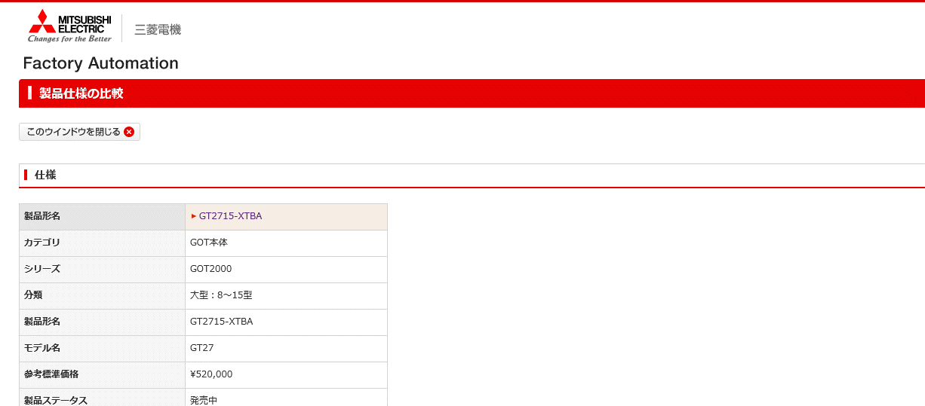

6/14 追記
基準となる製品も削除、左右の移動が可能
 | ■比較製品件数が4件以上の場合

入出力仕様
入出力仕様 |  | サブシステムID |  | サブシステム名 |  | 機能ID | 機能名 | 作成
 |  | 0 |  | FAサイト機能 |  | CMS2-3-7-1 | 製品比較メイン | 改定

仕様No. |  | 1
タイミング |  | 初期表示、左移動、右移動、削除 による再表示
用途 |  | 製品比較画面を表示する
アクション（呼び出し対象） |  | /fa/products/faspec/compare.do?
入力
No | 項目名 |  | 情報元 |  | 説明／設定内容
1 | kisyu |  | 前画面 |  | 機種パス
2 | formNm |  | 前画面 |  | 比較対象を形名やデータ識別子で指定する。Typename=1のとき、"@@"で複数の形名/データ識別子を連結して指定することが可能。
3 | ｍａｉｎ |  | 前画面 |  | 比較対象の先頭に表示する製品の形名/PIM-IDを取得する
4 | word |  | 前画面 |  | 未使用
5 | popup |  | 前画面 |  | popup=1 でポップアップ表示
6 | lang |  | （オプション） |  | 未指定時のデフォルト："1"（日本語）
7 | typename |  | （オプション） |  | formNmパラメータ一つで複数形名指定する場合、typename=1とする
8 | pimId |  | （オプション） |  | 比較対象をPIM-IDで指定する。複数指定可能。
9 | preview |  | 前画面 |  | 検証環境のみ有効 1:プレビュー表示
10 | category |  | （オプション） |  | 未指定時デフォルト："ex" ※popup=1以外でFAサイトレイアウト表示時に、左メニュー出力用に使用する
11 | id |  | （オプション） |  | 未指定時デフォルト："spec" ※popup=1以外でFAサイトレイアウト表示時に、左メニュー出力用に使用する
12 | nohref |  | 前画面 |  | 値が1のときはリンクを表示しない。 |  |  |  | Ver.21.84追加
12
出力
No | 項目名 |  | 情報元 |  | 説明／設定内容
画面編集要領参照
1
2
3

テーブル参照要領
テーブル参照要領 |  |  | サブシステムID |  |  | サブシステム名 |  | 機能ID | 機能名 | 作成
 |  |  | 0 |  |  | FAサイト機能 |  | CMS2-3-7-1 | 製品比較メイン | 改定

別途SQLを作成
本設計書にはSQL-IDを記入
要領No. |  | 1 |  | アクセス種別
No | テーブルID |  |  | テーブル名 |  |  |  | 備考
1
2
3
4
参照条件

No | テーブル項目名 |  |  |  | 情報元 |  | 備考
1
2
3
4
5

要領No. |  | 2 |  | アクセス種別
No | テーブルID |  |  | テーブル名 |  |  |  | 備考
1
2
3
4
参照条件

No | テーブル項目名 |  |  |  | 情報元 |  | 備考
1
2
3
4
5

